상품제안서
스카이 케어 음이온 BLDC 1500W 헤어 드라이기 | 상품코드: S46138

 |  |  |  |  |  |  | 02-713-8555 | www.synergygift.co.kr
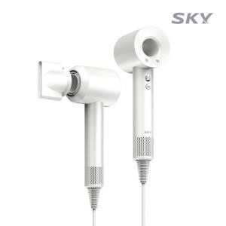 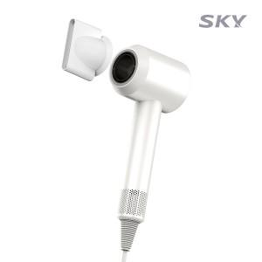 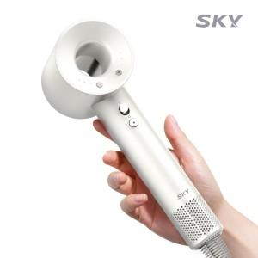

【상세/제작정보】

【인쇄/포장옵션】 | 스티커 / 포장불가능

【공급단가】 | 수량 | 20~ | 50~ | 100~ | 300~ | 500~
*VAT별도 | 단가 | 32,760원 | 30,680원 | 29,900원 | 28,860원 | 28,340원

【상품 URL】 | https://www.synergygift.co.kr:443/src/goods_detail.php?gdno=46138

